Pedido
 |  |  |  | Título |  | PEDIDO |  |  |  |  |  |  |  |  | FOLIO |  | GDL-367
 |  |  |  | Área |  |  |  | Ventas

Fecha |  |  |  | No. De Cliente |  |  | No. Pedido |  |  |  | Condiciones
5-Jan-23 |  |  |  |  |  |  | GDL-367

Nombre | Delgado y Compañía SA de CV
R.F.C. | DEL951228SS3 |  |  |  |  |  |  |  |  | C.P. | 97000 |  |  | Asesor: |  |  | Sergio Macias
Domicilio | Calle 68 # 450-A, entre calle 49 y 51 |  |  |  |  |  |  |  |  |  |  |  |  | Levanto Pedido: |  |  | Laura Sagun
Colonia | Col. Centro |  |  |  |  |  |  |  |  |  |  |  |  | Cliente Nuevo: |  |  | NO
Ciudad | Merida, Yucatan |  |  |  |  |  |  |  |  |  |  |  |  | Medio |  |  | Tranporte Consolidado
Teléfono | 999 217 7265 |  |  |  |  |  |  |  |  |  |  |  |  | LAB |  |  | Guadalajara
E-mail | sergioespadas@delgadoycia.mx
DATOS DE ENTREGA |  |  |  |  |  |  |  |  |  |  |  |  |  |  |  | FORMA DE ENTREGA
Domicilio |  |  |  |  |  |  |  |  |  |  |  |  |  |  |  | Nosotros

Colonia |  |  |  |  |  |  |  |  |  |  |  |  |  |  |  | Cliente Recoge

Ciudad / Estado |  |  |  |  |  |  |  |  |  |  |  |  |  |  |  | Transporte
 |  |  |  |  |  |  |  |  |  |  |  |  |  |  |  | X
Contacto y Teléfono |  |  |  |  |  |  |  | Fecha de Entrega |  |  | Horario de Entrega |  |  |  |  | Servicio
Sergio Espadas |  |  |  |  |  |  |  | 2023-01-14 |  |  | 9:00 a 14:00 hrs

Cantidad | Unidad |  | Código |  |  | Medida |  |  | Descripción |  |  |  |  |  |  | Precio |  | Importe
6 | Piezas |  | 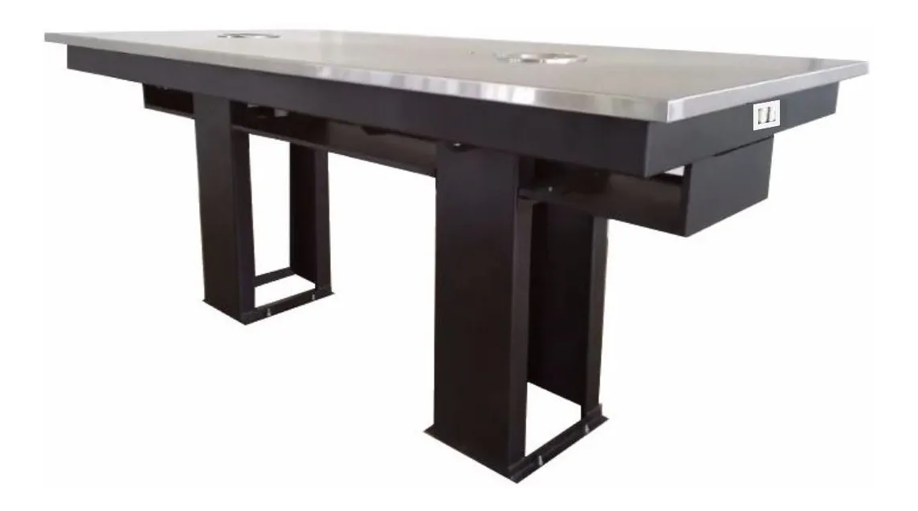 |  |  | 240 x100 x100 cm alto |  |  | Mesa Laboratorio: Cubierta MDF 24 Forrado formica negro, contra cara pintura negra de poliuretano. Canto Formica. Tarja de Acero Inoxidable. Estructura Marco 2 x1 Cal.18. Patas Perfil 2 x1 con faldon de lamina Cal.20, unidos con angulo Cal.14. 2 Cajones paleleros en lamina Cal.22. Pintura epoxica color negro |  |  |  |  |  |  | 14,750.00 |  | 88,500.00

IMPORTE CON LETRA: |  |  |  |  |  |  |  |  |  |  |  |  |  |  | Subtotal |  |  | 88,500.00
CAMBIOS DE ESPECIFICACIÓN TÉCNICA SOLICITADOS / OBSERVACIONES: |  |  |  |  |  |  |  |  |  |  |  |  |  |  | IVA 16% |  |  | 14,160.00
 |  |  |  |  |  |  |  |  |  |  |  |  |  |  | Total |  |  | 102,660.00
 |  |  |  |  |  |  |  |  |  |  |  |  |  |  | Nombre y Firma del Cliente:

Empaque: |  | Local |  |  |  | Paquetería |  |  |  | Camión |  |  | X |  | Revisó:
Método y forma de pago: |  |  |  |  | PUE |  |  |  |  |  |  | PPD 99
Uso CFDI: |  | G01
Enviado a Enlace |  |  |  |  | Salida |  |  |  | Factura |  |  |  |  | Otros

Especificaciones
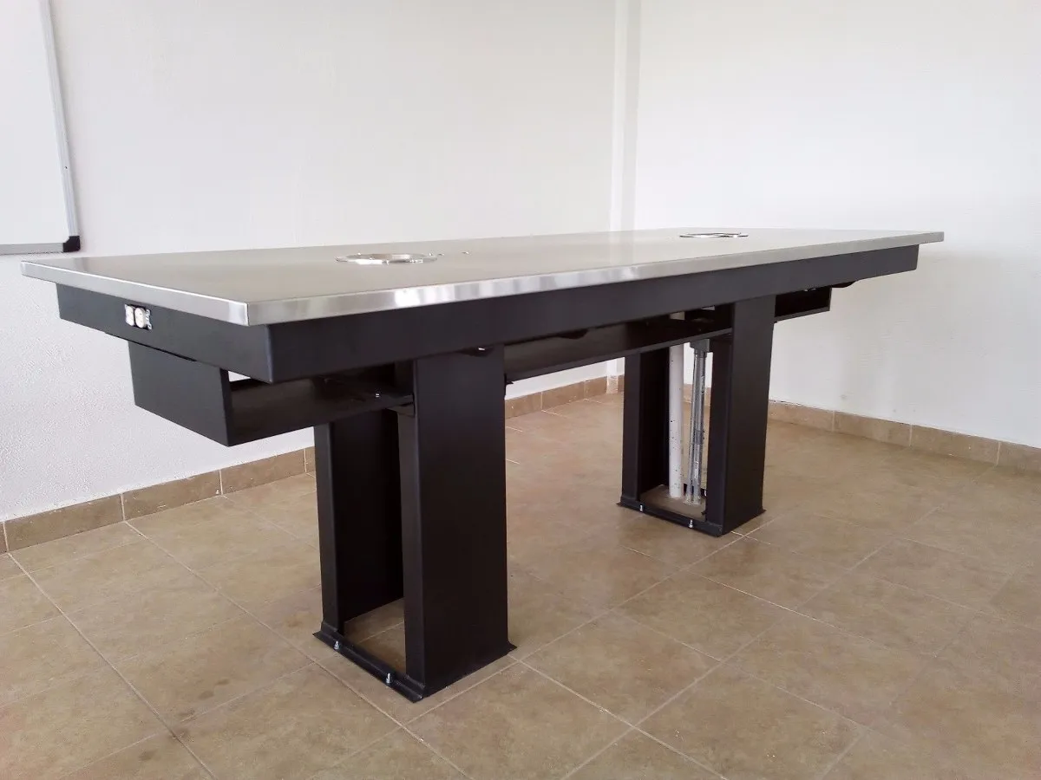
Cantidad | Descripcion | Precio | Subtotal
6 | Mesa central de laboratorio: Medidas de 2400mm de largo x 1000mm de fondo x 1000mm de altura total. Estructura de acero al carbón acabado con pintura electrostática, cubierta de MDF de 24mm de grosor con acabado con pintura de poliuretano. Tarja de acero inoxidable acabado satinado. 1.- Cubierta: MDF de 24mm contrachapeado en formica color negro. Cantos formica color negro. 2. Una Tarja fabricadas de acero inoxidable integrados al nivel de la cubierta soldada en todo su perímetro con soldadura por proceso TIG acabado en mate. 3. Estructura de cubierta- formada por un marco perimetral de sección de 2" x 1" Cal.18 con 2 largueros transversales de la misma sección y soleras. Dos (papeleras) en "U" como puente para paso de instalaciones en lamina Cal. 20 en los extremos canales como candeleros en lámina Cal. 20, para unión con pedestales. 4.- Faldón fabricado de lamina negra Cal. 20. 5.- Pedestales ( Patas) formados por dos tabuladores rectangulares estructurales unidos con cuatro ángulos, formando un marco rígido. Todo en lámina Cal. 18. Ángulos para empotrar al piso de lámina Cal. 16 . Pintura epóxica electro estática micro pulverizada en color negro mate. | 14,750.00 | 88,500.00
 |  | Subtotal | 88,500.00
 |  | Iva | 14,160.00
 |  | Total | 102,660.00
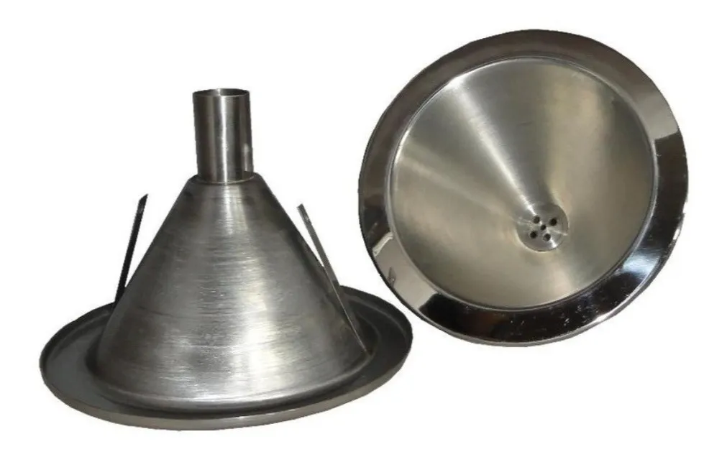



 | https://www.invesa.com/product/esmalte-poliuretano/

 | https://articulo.mercadolibre.com.mx/MLM-1383169208-recubrimiento-antiruido-texturizado-para-cajon-de-blafle-_JM?matt_tool=36214153&matt_word=&matt_source=google&matt_campaign_id=15693992376&matt_ad_group_id=149218278388&matt_match_type=&matt_network=g&matt_device=c&matt_creative=619326700295&matt_keyword=&matt_ad_position=&matt_ad_type=pla&matt_merchant_id=341898723&matt_product_id=MLM1383169208&matt_product_partition_id=1685779142385&matt_target_id=aud-1926942544467:pla-1685779142385&gclid=Cj0KCQiA5NSdBhDfARIsALzs2EB1jahdQS2VLzYXHRgN9j9HRlYcZYRUgQdvNuuZ67_C9xE2iezFnkEaAiQMEALw_wcB

